検索機能
外部設計書 |  |  |  |  | チーム名 |  | ニューヨーカーズ
 |  |  |  |  | 画面名 |  | 検索 |  |  |  | 作成者 | 山本彩人 |  |  | 更新者
 |  |  |  |  | システム名 |  | ゆとりっぷ |  |  |  | 作成日 | 2024-06-10 |  |  | 更新日
 |  |  |  |  | 備考

 | 画面設計
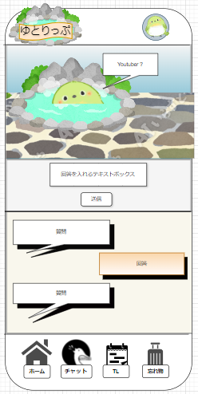

1

2

3

4
5

4

 | 機能設計
 |  | ページロード

 |  |  | 本画面ではページロード時の処理は無し。
 |  |  | 検索画面用jspを表示する。

 |  | 1.①質問内容表示
 |  |  | あらかじめ作ったsitumonテーブルから
 |  |  | 2つは固定の質問で残り3つはランダムで質問表示

 |  | 2.②回答ボックス
 |  |  | 質問を回答する
 |  |  | 回答内容を回答履歴テーブルに登録する

 |  | 3.③送信ボタン
 |  |  | 回答を送信するボタン
 |  |  | ５回質問に回答してもらった後には検索結果表示画面に遷移する。

 |  | 4.④質問履歴
 |  |  | ①で出た質問内容を表示する
 |  |  | 質問履歴テーブルから取得する

 |  | 5.⑤回答履歴
 |  |  | ②で回答した内容を表示する
 |  |  | 回答履歴テーブルから取得する

 | 項目定義書
 | ※物理名が送信時のプロパティー値です。
 | No |  | 物理名 | 論理名 |  | 画面型 |  | データ型(Java) | min | max | DBテーブル |  | DBカラム | 備考
 |  | 1 | question | 質問 |  | div |  | String |  |  | situmon |  | situmon_naiyou | あらかじめ用意したsitumonテーブルからランダムで出力
 |  | 2 | answer | 回答 |  | input |  | String | 1 | 30 | kaitou |  |  | 他データベースから部分一致で比較
 |  | 3 | send | 送信ボタン |  | button
 |  | 4 | questionRecord | 質問履歴 |  | div |  | String |  |  | situmonRireki |  | situmon_rireki | 質問した内容を保持する
 |  | 5 | answerRecord | 回答履歴 |  | div |  | String |  |  | kaitouRireki |  | kaitou_rireki | 回答した内容を保持する

タイムライン
外部設計書 |  |  |  |  |  | チーム名 |  | ニューヨーカーズ
 |  |  |  |  |  | 画面名 |  | タイムライン画面 |  |  |  |  | 作成者 | 松川太陽 |  |  | 更新者
 |  |  |  |  |  | システム名 |  | タイムラインの表示 |  |  |  |  | 作成日 | 2024-06-11 |  |  | 更新日
 |  |  |  |  |  | 備考

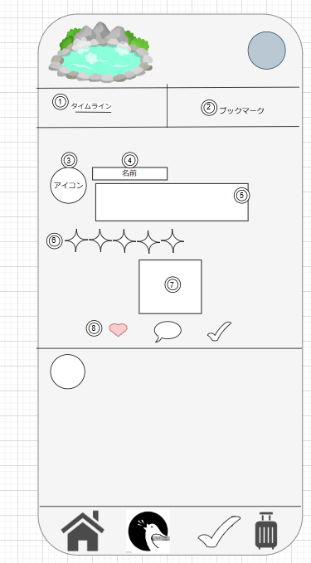
 | 画面設計

 | 機能設計

 |  |  | ページロード

 |  |  |  | 本画面ではページロード時の処理は無し。
 |  |  |  | ログイン画面用jspを表示する。

 |  |  | 1 | タイムラインの一覧表示になります。

 |  |  | 2 | ブックマークの一覧表示に画面がなります。

 |  |  | 5 | レビューの感想文が表示されます。

 |  |  | 6 | 星の数で評価を付けます。

 |  |  | 7 | レビューに付属された画像または動画を表示します。

 |  |  | 8 | ハートマークはいいね機能です。吹き出しマークは、コメント画面を見れます。チェックマークは、ブックマーク機能です。

 | 項目定義書
 | ※物理名が送信時のプロパティー値です。
 | No |  | 物理名 |  | 論理名 |  | 画面型 |  | データ型(Java) | min | max |  | DBテーブル |  | DBカラム | 備考
 |  | 1 | timekainBotton |  | タイムライン |  | div
 |  | 2 | bookmarkBotton |  | ブックマークボタン |  | div
 |  | 3 | p_Img |  | ユーザのアイコン |  | img |  | String |  |  |  | Users |  | p_Img
 |  | 4 | p_Nickname |  | ユーザ名 |  | p |  | String | 1 |  | 100 | Users |  | p_Nickname
 |  | 5 | rv_remark |  | 感想 |  | p |  | String | 0 |  | 100 | Review |  | Timeline
 |  | 6 | rv_point |  | 評価 |  | img |  | int | 0 |  | 5 | Review |  | rv_point
 |  | 7 | rv_img |  | レビュー画像 |  | img |  | String |  |  |  | Review |  | rv_img
 |  | 8 | rv_iine |  | いいね |  | img |  | int | 0 |  |  | Review |  | rv_iine
 |  | 8 | comment |  | コメント |  | button
 |  | 8 | rv_book |  | ブックマークボタン |  | button |  | int | 0 |  | 1 | Review |  | rv_book

レビューのコメント閲覧
外部設計書 |  |  |  |  |  | チーム名 |  | ニューヨーカーズ
 |  |  |  |  |  | 画面名 |  | レビューのコメント閲覧画面 |  |  |  |  |  | 作成者 | 松川太陽 |  |  | 更新者
 |  |  |  |  |  | システム名 |  | コメント表示 |  |  |  |  |  | 作成日 | 2024-06-10 |  |  | 更新日
 |  |  |  |  |  | 備考

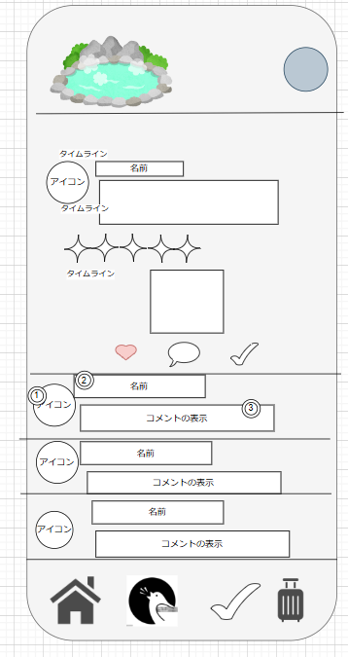
 | 画面設計

 | 機能設計

 |  |  | ページロード

 |  |  |  | 本画面ではページロード時の処理は無し。
 |  |  |  | ログイン画面用jspを表示する。

 |  |  | 3 | レビューに対するコメントの表示を行います。

 | 項目定義書
 | ※物理名が送信時のプロパティー値です。
 | No |  | 物理名 |  | 論理名 |  | 画面型 |  | データ型(Java) | min |  | max |  | DBテーブル |  | DBカラム | 備考
 |  | 1 | p_Img |  | アイコン |  | img |  | String |  |  |  |  | Users |  | p_Img
 |  | 2 | p_Nickname |  | ユーザ名 |  | p |  | String |  | 1 |  | 100 | Users |  | p_Nickname
 |  | 3 | comment |  | コメント |  | p |  | String |  | 1 |  | 300 | Timeline |  | comment

コメント
外部設計書 |  |  |  |  | チーム名 |  | ニューヨーカーズ
 |  |  |  |  | 画面名 |  | コメント記入 |  |  |  | 作成者 | 石沢耶文 |  |  | 更新者 | 石沢耶文
 |  |  |  |  | システム名 |  | ゆとりっぷ |  |  |  | 作成日 |  |  |  | 更新日
 |  |  |  |  | 備考

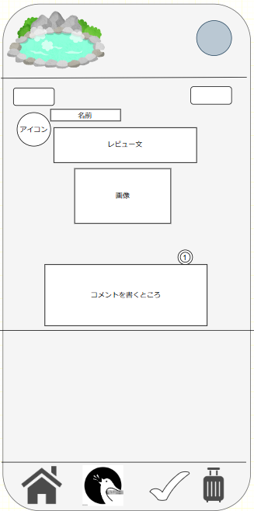
 | 画面設計

 | 機能設計
 |  | ページロード

 |  |  | 本画面ではページロード時の処理は無し。

 |  | ①コメントを記入する

 | 項目定義書
 | ※物理名が送信時のプロパティー値です。
 | No |  | 物理名 | 論理名 |  | 画面型 |  | データ型(Java) | min | max | DBテーブル |  | DBカラム | 備考
 |  | 1 | comment | コメント |  | div |  | String |  | 300 | タイムライン |  | comment

チェックリスト
外部設計書 |  |  |  |  | チーム名 |  | ニューヨーカーズ
 |  |  |  |  | 画面名 |  | チェックリスト画面 |  |  |  |  |  | 作成者 | 日下 |  |  | 更新者
 |  |  |  |  | システム名 |  | チェックリスト機能 |  |  |  |  |  | 作成日 | 2024-06-11 |  |  | 更新日
 |  |  |  |  | 備考

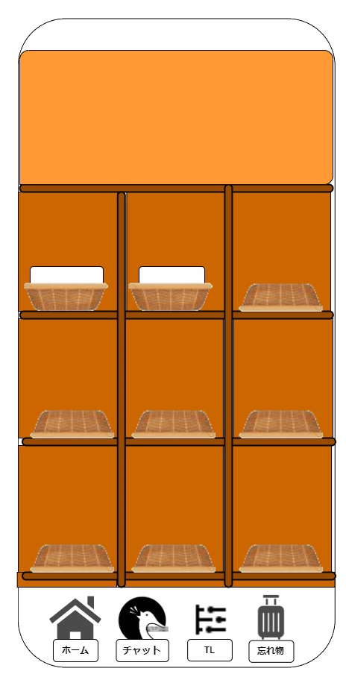
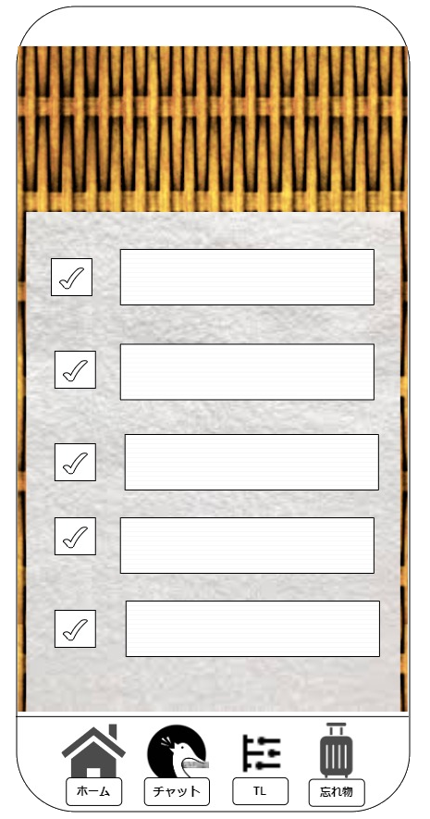
 | 画面設計

③
④

②

①

 | 機能設計

 | ・画面構築
 |  | ページはチェックリスト一覧ページとチェックリスト確認ページの2ページで構成される。

 | ・チェックリスト作成機能
 |  | ①他画面から下の「忘れ物」ボタンをタップした場合1のページを表示する
 |  | ②籠が上を向いてるタオルが入ってる画像がチェックリストを意味する（１のページだと２個のチェックリストが存在する）。
 |  | この画像をタップすることでチェックリストの作成に入る。
 |  | ③チェックマークは確認時に使用して、右の項目は随時自分で記入できます。
 |  | タップすることで緑色にチェックマークが付く。
 |  | ④確認したいものをユーザー自身で記入することができる。
 |  | 記入数（テキストボックス数）は記入することで次のテキストボックスが現れる。

 | 項目定義書
 | ※物理名が送信時のプロパティー値です。
 | No |  | 物理名 | 論理名 |  | 画面型 |  | データ型(Java) | min |  | max |  | DBテーブル |  | DBカラム | 備考
 |  | 1 | tab_tl | チェックリストタブ |  | button |  |  |  |  |  |  |  |  |  | homeに記入しているため省略
 |  | 2 | cl_name | チェックリストタイトル |  | input |  | String |  | 1 |  | 500 | Checklist |  | cl_name
 |  | 3 | cl_element | 項目名 |  | input |  | String |  | 1 |  | 500 | Checklist |  | cl_element
 |  | 4 | checkmark | チェックマーク |  | radio |  | boolean
 |  | 5
 |  | 6
 |  | 7
 |  | 8

レビュー
外部設計書 |  |  |  |  | チーム名 |  | ニューヨーカーズ
 |  |  |  |  | 画面名 |  | レビュー記入 |  |  |  | 作成者 | 石沢耶文 |  |  | 更新者 | 石沢耶文
 |  |  |  |  | システム名 |  | ゆとりっぷ |  |  |  | 作成日 | 2024-06-11 |  |  | 更新日
 |  |  |  |  | 備考

 | 画面設計
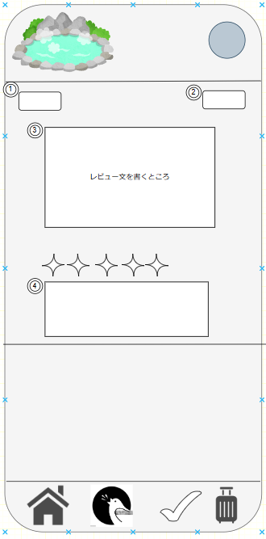

 | 機能設計
 |  | ページロード

 |  |  | 本画面ではページロード時の処理は無し。

 |  | ①これを押すとひとつ前の画面に飛ぶ
 |  | ②これを押すと書いたレビューが送信される

 |  | ③レビューを書ける

 |  | ⑤画像を張ることができる

 | 項目定義書
 | ※物理名が送信時のプロパティー値です。
 | No |  | 物理名 | 論理名 |  | 画面型 |  | データ型(Java) | min | max | DBテーブル |  | DBカラム | 備考
 |  | 1 | back | 前の画面に戻る |  | Link
 |  | 2 | ok | 送信 |  | button
 |  | 3 | rv_remark | 感想 |  | div |  | String |  | 500 | Review |  | rv_remark
 |  | 4 | rv_img | レビュー画像 |  | img |  | mediumblob |  |  | Review |  | rv_img

ログイン画面
外部設計書 |  |  |  |  |  |  |  | チーム名 |  | ニューヨーカーズ
 |  |  |  |  |  |  |  | 画面名 |  | ログイン画面 |  |  |  | 作成者 | 野中ゆずは |  |  | 更新者
 |  |  |  |  |  |  |  | システム名 |  |  |  |  |  | 作成日 | 2024-06-11 |  |  | 更新日
 |  |  |  |  |  |  |  | 備考

 | 画面設計

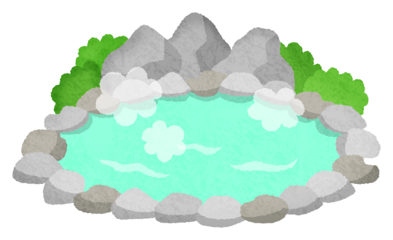

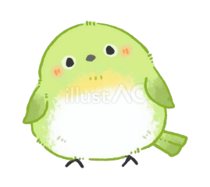

ゆとりっぷ

①
ログインID

②
パスワード

③
送信

④
メッセージ

⑤
新規アカウント登録

 | 機能設計
 |  |  |  |  | ページロード

 |  |  |  |  |  | 本画面ではページロード時の処理は無し。
 |  |  |  |  |  | ログイン画面用jspを表示する。

 |  |  |  | ③送信ボタン押下時

 |  |  |  |  | ボタン押下時、以下のエラーチェックを行う。
 |  |  |  |  | 1.ログインIDが入力されていない。
 |  |  |  |  |  | 「ログインIDを入力してください。」エラーを表示する。
 |  |  |  |  | 2.パスワードが入力されていない。
 |  |  |  |  |  | 「パスワードを入力してください。」エラーを表示する。

 |  |  |  | ⑤アカウントが未作成の場合、アカウント登録画面に飛ぶことができる。

 | 項目定義書
 | ※物理名が送信時のプロパティー値です。
 | No |  | 物理名 |  |  |  | 論理名 |  | 画面型 |  | データ型(Java) | min | max | DBテーブル |  | DBカラム | 備考
 |  | 1 | User_Id |  |  |  | ユーザーID |  | input |  | int
 |  | 2 | User_Pw |  |  |  | パスワード |  | input |  | String | 8 | 12
 |  | 3 | Soushin_button |  |  |  | 送信ボタン |  | button
 |  | 4 | Message |  |  |  | メッセージ |  | div
 |  | 5 | New_account |  |  |  | 新規アカウント登録 |  | a |  |  |  |  |  |  |  | 新規アカウント登録画面に移行する。

結果表示
外部設計書 |  |  |  |  | チーム名 |  | ニューヨーカーズ
 |  |  |  |  | 画面名 |  | 検索結果表示 |  |  |  | 作成者 | 森井あかり |  |  | 更新者
 |  |  |  |  | システム名 |  | ゆとりっぷ |  |  |  | 作成日 | 2024-06-11 |  |  | 更新日
 |  |  |  |  | 備考

 | 画面設計

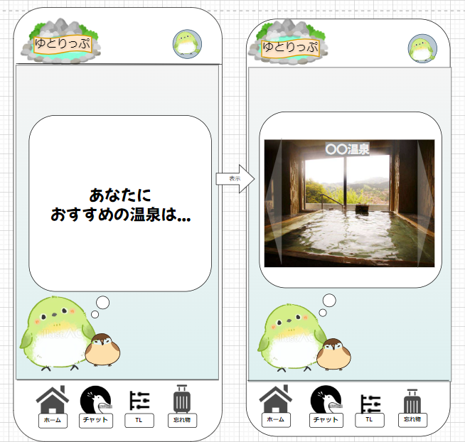

1

2

 | 機能設計

 |  | ページロード

 |  |  | 本画面ではページロード時の処理は無し。
 |  |  | 検索結果画面用jspを表示する。

 |  | 1.①ヒットした温泉を表示する

 |  | 2.②複数ヒットした場合のNextボタン

 | 項目定義書
 | ※物理名が送信時のプロパティー値です。
 | No |  | 物理名 | 論理名 |  | 画面型 |  | データ型(Java) | min | max | DBテーブル |  | DBカラム | 備考
 |  | 1 | searchResult | 検索結果 |  | div |  | String,mediumblob |  |  | onsen |  | onsen | onsenデータ全部のっける 温泉の名前を表示する
 |  | 2 | searchResults | 横矢印 |  | button |  |  |  |  |  |  |  | 検索結果が複数出た場合スライドで表示

ユーザー情報登録
外部設計書 |  |  |  |  |  | チーム名 |  | ニューヨーカーズ
 |  |  |  |  |  | 画面名 |  | ユーザー情報登録 |  |  |  |  | 作成者 | 野中ゆずは |  |  | 更新者
 |  |  |  |  |  | システム名 |  |  |  |  |  |  | 作成日 | 2024-06-11 |  |  | 更新日
 |  |  |  |  |  | 備考

 | 画面設計

ユーザー情報登録

メールアドレス（必須）
①

氏名（必須）
②

③
パスワード（必須）

④
年齢（必須）

⑤
性別（必須）

プロフィール画像
⑥
アップロード

⑦
登録

 | 機能設計

 |  |  | ①メールアドレス登録フォーム

 |  |  | メールアドレスは仕様上、最大で300文字を超えるが、一般的なユーザーを考慮すれば十分であるため、100文字まで格納できるようにする。

 |  |  | ②氏名
 |  |  | ユーザーの名前を登録します。最大１００文字最小５文字以上

 |  |  | ③パスワード入力フォーム

 |  |  | パスワードは8文字~12以上で、大文字小文字を判定でき、登録には大文字小文字英数字を必須とする。

 |  |  | ④年齢
 |  |  | 年齢を登録します。最大３桁まで記入できます。

 |  |  | ⑤ | 性別
 |  |  | 性別を記入してもらいます。最大１２文字まで。

 |  |  | ⑥プロフィール画像アップロードボタン

 |  |  | プロフィール画像を100px*100pxのサイズを上限としてアップロードすることができる

 |  |  | ⑦登録ボタン押下時

 |  |  | 登録ボタン押下時、以下のエラーチェックを行う。
 |  |  | 1.アカウント名が入力されていない。
 |  |  | 「アカウント名を入力してください」エラーを表示する。
 |  |  | 2.年齢が入力されていない。
 |  |  |  | 「年齢を入力してください」エラーを表示する。
 |  |  | 3.性別が入力されていない。
 |  |  |  | 「性別を入力してください」エラーを表示する。

 | 項目定義書
 | ※物理名が送信時のプロパティー値です。
 | No |  | 物理名 |  | 論理名 |  | 画面型 |  | データ型(Java) | min |  | max | DBテーブル |  | DBカラム | 備考
 |  | 1 | Mailaddress |  | メールアドレス |  | text |  | String |  |  | 100
 |  | 2 | Name |  | 氏名 |  | text |  | String |  | 5 | 100
 |  | 3 | Password |  | パスワード |  | password |  | String | 8 |  | 12
 |  | 4 | Age |  | 年齢 |  | text |  | String |  |  | 3
 |  | 5 | gender |  | 性別 |  | text |  | String |  |  | 12
 |  | 6 | Gazou_up |  | 画像アップロード |  | div |  | String
 |  | 7 | Touroku_button |  | 登録ボタン |  | button

ホーム画面
外部設計書 |  |  |  |  |  | チーム名
 |  |  |  |  |  | 画面名 |  | ホーム画面 |  |  |  | 作成者 | 野中ゆずは |  |  | 更新者
 |  |  |  |  |  | システム名 |  |  |  |  |  | 作成日 | 2024-06-11 |  |  | 更新日
 |  |  |  |  |  | 備考

 | 画面設計

②
①

③

写真

温泉の説明

④

写真

温泉の説明

⑤
⑥
⑦
⑧

 | 機能設計

 |  |  | ①「ゆとりっぷ」のロゴ

 |  |  | ②マイページ
 |  |  |  | ログインしていなかったらログイン画面に移動する。ログインしていたらユーザー情報の画面に移動する。

 |  |  | ③おすすめ温泉
 |  |  |  | おすすめの温泉がランダムに表示される。

 |  |  | ④ランキング
 |  |  |  | レビューに応じて人気の温泉が表示される。

 |  |  | ⑤ホームボタン押下時
 |  |  |  | ホームボタン押下時、ホーム画面に遷移する。

 |  |  | ⑥検索ボタン押下時
 |  |  |  | 検索ボタン押下時チャット画面に遷移する。

 |  |  | ⑦タイムラインボタン押下時
 |  |  |  | タイムラインボタン押下時、タイムライン画面に遷移する。ログインしていなくても閲覧は可能。

 |  |  | ⑧持ち物チェックリストボタン押下時
 |  |  |  | 持ち物チェックボタン押下時、チェックリスト確認画面に遷移する。

 | 項目定義書
 | ※物理名が送信時のプロパティー値です。
 | No |  | 物理名 |  | 論理名 |  | 画面型 |  | データ型(Java) | min | max | DBテーブル |  | DBカラム | 備考
 |  | 1 | Logo |  | ロゴマーク |  | img
 |  | 2 | User_page |  | ユーザーページ |  | Link
 |  | 3 | Osusume |  | おすすめ欄 |  | div
 |  | 4 | Ranking |  | ランキング |  | div
 |  | 5 | Home_button |  | ホームボタン |  | button
 |  | 6 | Kensaku_button |  | 検索ボタン |  | button
 |  | 7 | TL_button |  | タイムラインボタン |  | button
 |  | 8 | Check_button |  | チェックボタン |  | button

ユーザー情報変更画面
外部設計書 |  |  |  |  |  | チーム名 |  | ニューヨーカーズ
 |  |  |  |  |  | 画面名 |  | ユーザー情報変更画面 |  |  |  | 作成者 | 野中ゆずは |  |  | 更新者
 |  |  |  |  |  | システム名 |  |  |  |  |  | 作成日 | 2024-06-11 |  |  | 更新日
 |  |  |  |  |  | 備考

 | 画面設計
ユーザー情報変更

メールアドレス
ユーザー情報変更
メールアドレス
①

氏名
氏名
②

パスワード
③
パスワード

年齢
年齢
④
性別
性別
⑤
プロフィール画像
プロフィール画像
アップロード
⑥
アップロード

⑦
登録
変更

 | 機能設計

 |  |  | ①メールアドレス
 |  |  |  | 変更したいメールアドレスを入力。

 |  |  | ②氏名
 |  |  |  | 変更したい氏名を入力。

 |  |  | ③パスワード
 |  |  |  | 変更したいパスワードを入力。

 |  |  | ④年齢
 |  |  |  | レビューに応じて人気の温泉が表示される。

 |  |  | ⑤性別
 |  |  |  | ホームボタン押下時、ホーム画面に遷移する。

 |  |  | ⑥画像アップロードボタン押下時
 |  |  |  | 画像アップロードボタン押下時画像がアップロードされる。

 |  |  | ⑦変更ボタン押下時
 |  |  |  | 変更ボタン押下時、入力した内容に変更される。

 | 項目定義書
 | ※物理名が送信時のプロパティー値です。
 | No |  | 物理名 |  | 論理名 |  | 画面型 |  | データ型(Java) | min | max | DBテーブル |  | DBカラム | 備考
 |  | 1 | Mailaddress |  | メールアドレス |  | text |  | String |  | 100
 |  | 2 | Name |  | 氏名 |  | text |  | String | 5 | 100
 |  | 3 | Password |  | パスワード |  | password |  | String | 8 | 12
 |  | 4 | Age |  | 年齢 |  | text |  | String |  | 3
 |  | 5 | gender |  | 性別 |  | text |  | String |  | 12
 |  | 6 | Gazou_up |  | 画像アップロード |  | div |  | String
 |  | 7 | Henkou_button |  | 変更ボタン |  | button

結果表示 (2)
外部設計書 |  |  |  |  | チーム名 |  | ニューヨーカーズ
 |  |  |  |  | 画面名 |  | 検索結果表示 |  |  |  | 作成者 | 森井あかり |  |  | 更新者
 |  |  |  |  | システム名 |  | ゆとりっぷ |  |  |  | 作成日 | 2024-06-11 |  |  | 更新日
 |  |  |  |  | 備考

 | 画面設計

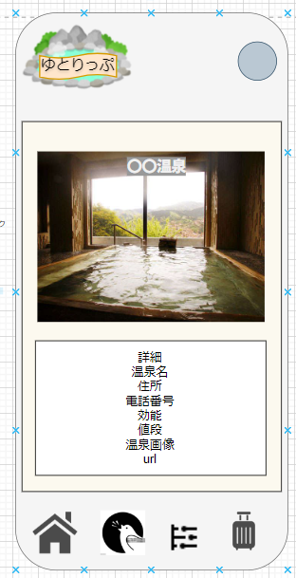

1
1

2

 | 機能設計

 |  | ページロード

 |  |  | 本画面ではページロード時の処理は無し。
 |  |  | 検索結果画面用jspを表示する。

 |  | 1.①詳細をデータべ０巣から取得し表示する

 |  | 2.②urlから温泉のホームページに飛べるようにする

 | 項目定義書
 | ※物理名が送信時のプロパティー値です。
 | No |  | 物理名 | 論理名 |  | 画面型 |  | データ型(Java) | min | max | DBテーブル |  | DBカラム | 備考
 |  | 1 | Onsen | 結果詳細 |  | div |  | String |  | 255 | onsen |  | onsen | onsenデータ全部のっける 温泉の名前を表示する
 |  | 2 | Onsen | url |  | div |  |  |  |  | onsen |  | url | 検索結果が複数出た場合スライドで表示

